Sheet1
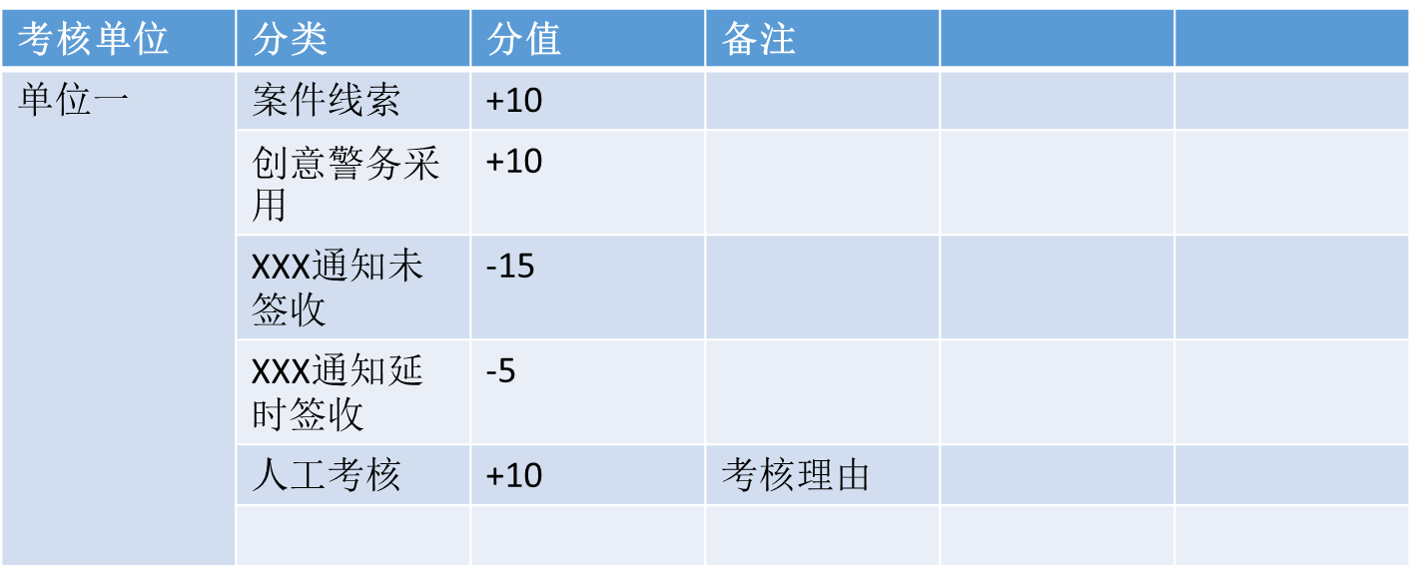
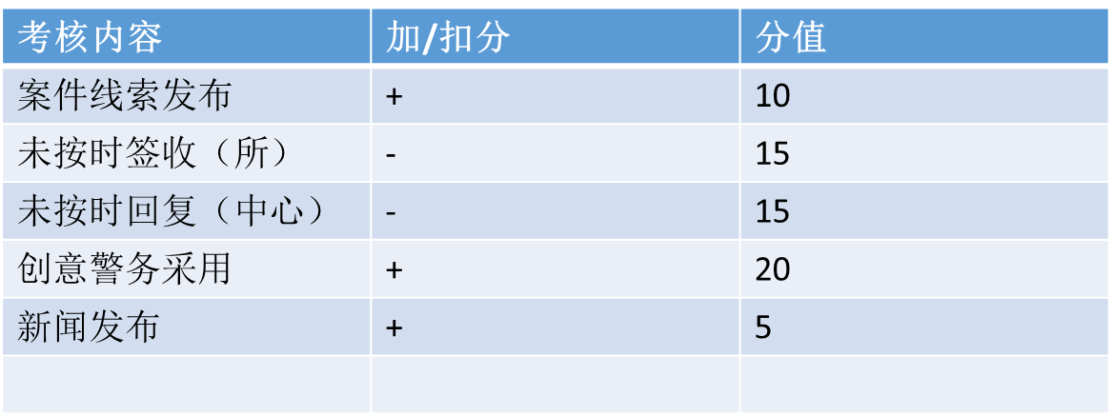
此处为标题栏，适当用点图片，可以参考寄递业等其他公安系统。

首页
统一进口
统一出口
统一研判
绩效考核
系统管理
沾化分局合成研判平台 登录用户
通知通告
局长信箱
创意警务

首页的主要内容为分模块展示信息。可以参考门户网站的形式
比如：通知通告
信息1
信息2
信息3
模块数不止3个，可以多放几个
可参考下图，但尽量使得每个模块分割清晰，标题突出。
此处为功能菜单，选中和
未选中用不用颜色区分
着色你这边决定。

二级菜单浮现，或者弹出效果

首页
统一进口
统一出口
统一研判
绩效考核
系统管理
合成研判平台 派出所用户
信息上报
我的上报
局长信箱
创意警务
标题
内容
上报分类
YYYY年MM月DD日 上报单位
附件上传
上传

合成研判平台 指挥中心

首页
信息上报
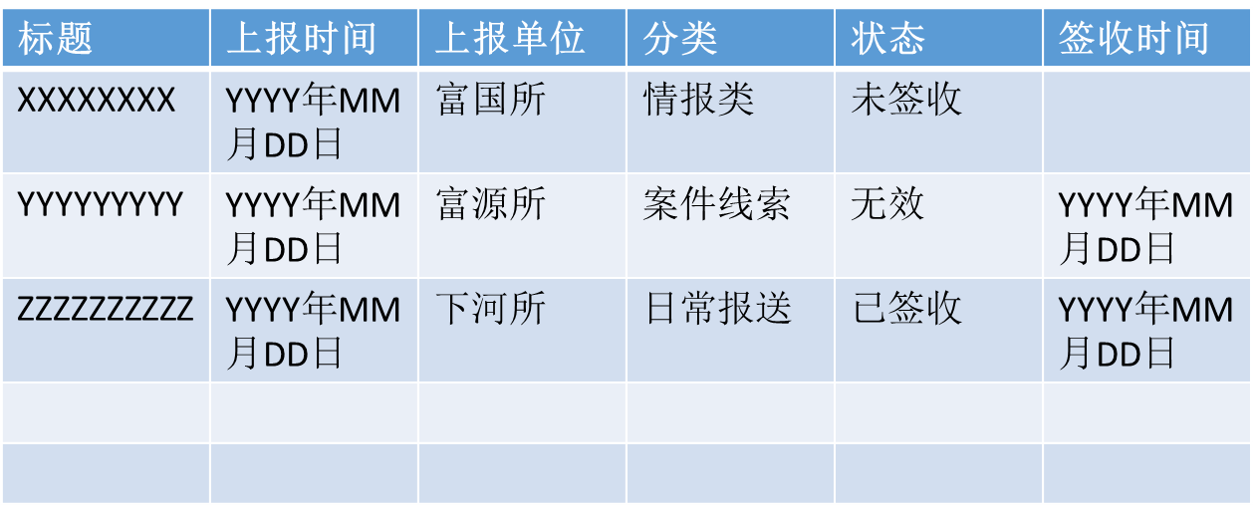

统一进口
局长信箱

统一出口
创意警务

统一研判

绩效考核

系统管理

您有N条信息未处理

合成研判平台 指挥中心

首页
信息上报
标题

统一进口
局长信箱
上报分类

统一出口
创意警务
内容

统一研判

绩效考核

系统管理

YYYY年MM月DD日 上报单位

附件内容

回复意见

签收结论
签收

合成研判平台 派出所用户

首页
信息上报
标题

统一进口
我的上报
内容

统一出口
局长信箱

统一研判
创意警务

绩效考核

系统管理

YYYY年MM月DD日 发信人单位-发信人

附件上传

X
是否公开
发信

合成研判平台 局长

首页
局长信箱
标题

统一进口
内容

统一出口

统一研判

绩效考核

系统管理
YYYY年MM月DD日 发信人单位-发信人

附件内容

局长回复

X
是否公开
回复

合成研判平台 派出所用户

首页
信息上报
标题

统一进口
我的上报
内容

统一出口
局长信箱

统一研判
创意警务

绩效考核

系统管理

YYYY年MM月DD日 单位-用户

附件上传

上传

合成研判平台 派出所用户

首页
信息上报
标题

统一进口
局长信箱
内容

统一出口
创意警务

统一研判

绩效考核

系统管理

YYYY年MM月DD日 单位-用户

附件内容

采用
不采用

合成研判平台 指挥中心用户

首页
指令发布
标题

统一进口
治安动态
指令分类

统一出口
预警防范
内容

统一研判
新闻发布

绩效考核

系统管理
YYYY年MM月DD日

附件上传

发送对象

发布

合成研判平台 派出所用户

首页
指令发布
标题

统一进口
治安动态
指令分类

统一出口
预警防范
内容

统一研判
新闻发布

绩效考核

系统管理
YYYY年MM月DD日

附件内容

反馈内容

签收

合成研判平台 指挥中心用户

首页
指令发布
指令标题
指令分类
发布时间

统一进口
治安动态
发送单位1 签收状态 签收时间
发送单位2 签收状态 签收时间

统一出口
预警防范

统一研判
新闻发布

绩效考核

系统管理

合成研判平台 所有用户

首页
常用工具

统一进口
常用工具1

统一出口
常用工具2

统一研判
常用工具3

绩效考核
综合查询

系统管理
综合查询1

综合查询2

综合查询3

合成研判平台 指挥中心用户

首页

统一进口

统一出口

统一研判

绩效考核

系统管理

首页

统一进口

